批办评语1
广州冒泡电商有限公司：批办评语
订单款号： | 23SS-LZ0161A |  | 批办师： |  | 彭小平 |  | 批办类型： | 产前版
供应商： | 云凡 |  | 设计师： |  | 刘珍 |  | 批办日期： | 2022-12-20
样衣批复意见 FITTING SAMPLE APPROVAL COMMENT
设计 工艺 版型 |  |  |  |  |  | 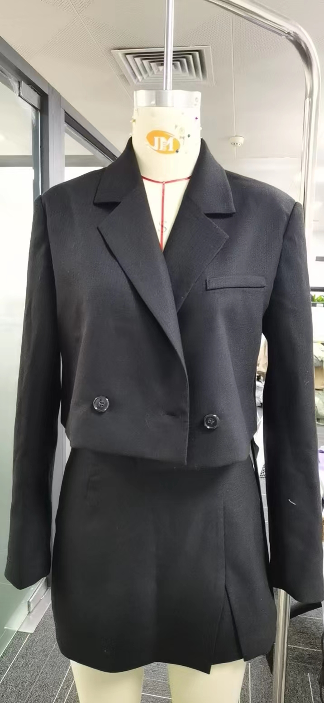 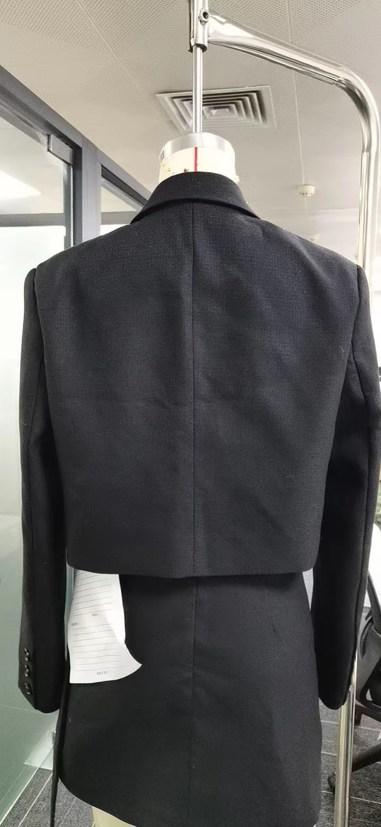

 | 1：袖比减小1.5CM,袖口减小2CM，袖长减短2CM，
 | 2：袖子加套里布。
 | 3：左前胸袋上移1.5CM,

部位 度量方法 |  | 基码S 样板尺寸 | 误差 | 要求 尺寸
后中长（后领骨至脚边 |  | 44 |  | 44
后肩宽（骨至骨直度） |  | 42.5 |  | 42.5
胸围（夹下2CM扣好扣子直度 |  | 102 |  | 102
脚围（扣好扣子直度 |  | 99 |  | 99
夹圈（沿骨度） |  | 48 |  | 48
袖长 |  | 61 |  | 59
袖比（夹下2CM直度） |  | 35.5 |  | 34
袖口（直度） |  | 27 |  | 25
后领宽（沿后领骨度） |  | 18 |  | 18

本工艺单中未列明工艺标准均以 《 工艺执行项目规范标准》 为准。

结论 Conclusion |  | 改善以上问题，可开大货

